关系图
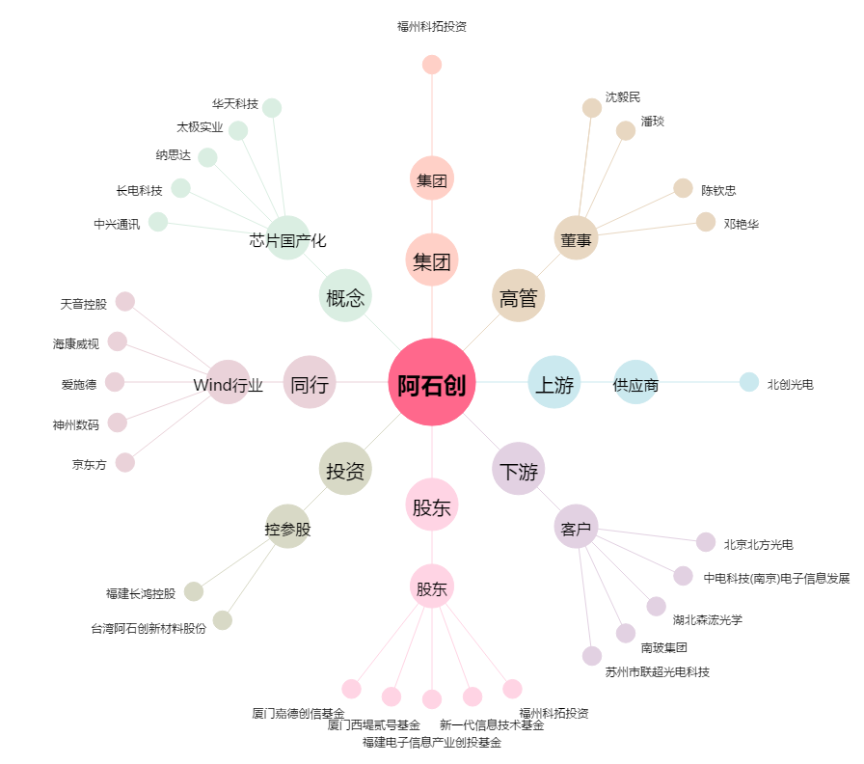
阿石创[300706.SZ] - 关系概览图

